Sheet1
結論：3次関数では表現するのに不十分として
高次元になるほど、今度は生データに引っ張られる現象が発生してしまうため、対応を相談したい状態。

アナログ波形の標本化あたりのキーワードで検索して、十分である指標を検索してみましたが、うまく見つけられていない状態です。

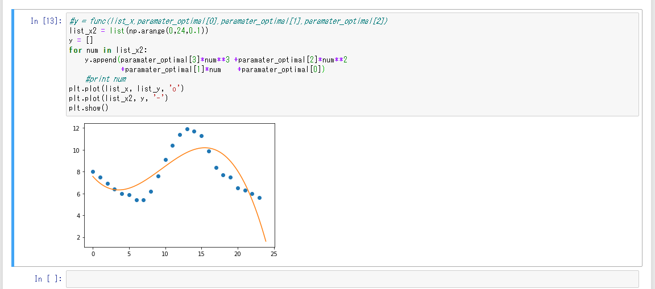

三次関数フィッティング
最近傍距離の総和に対して最小を探索する演算を行っているので
関数の動作として正しい気がする

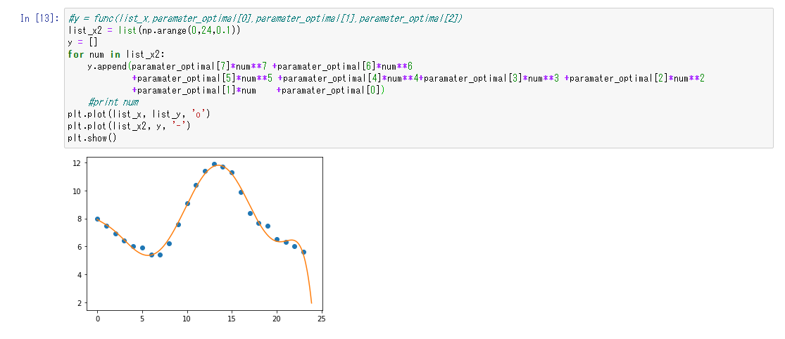

同じ関数による7次関数でのフィッティング結果

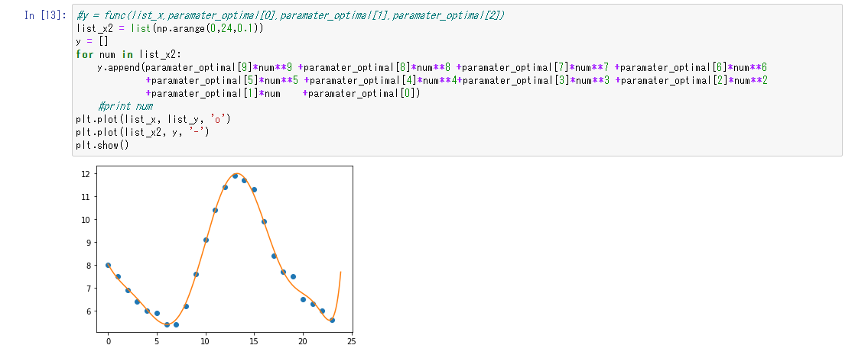

9次関数

